Узб
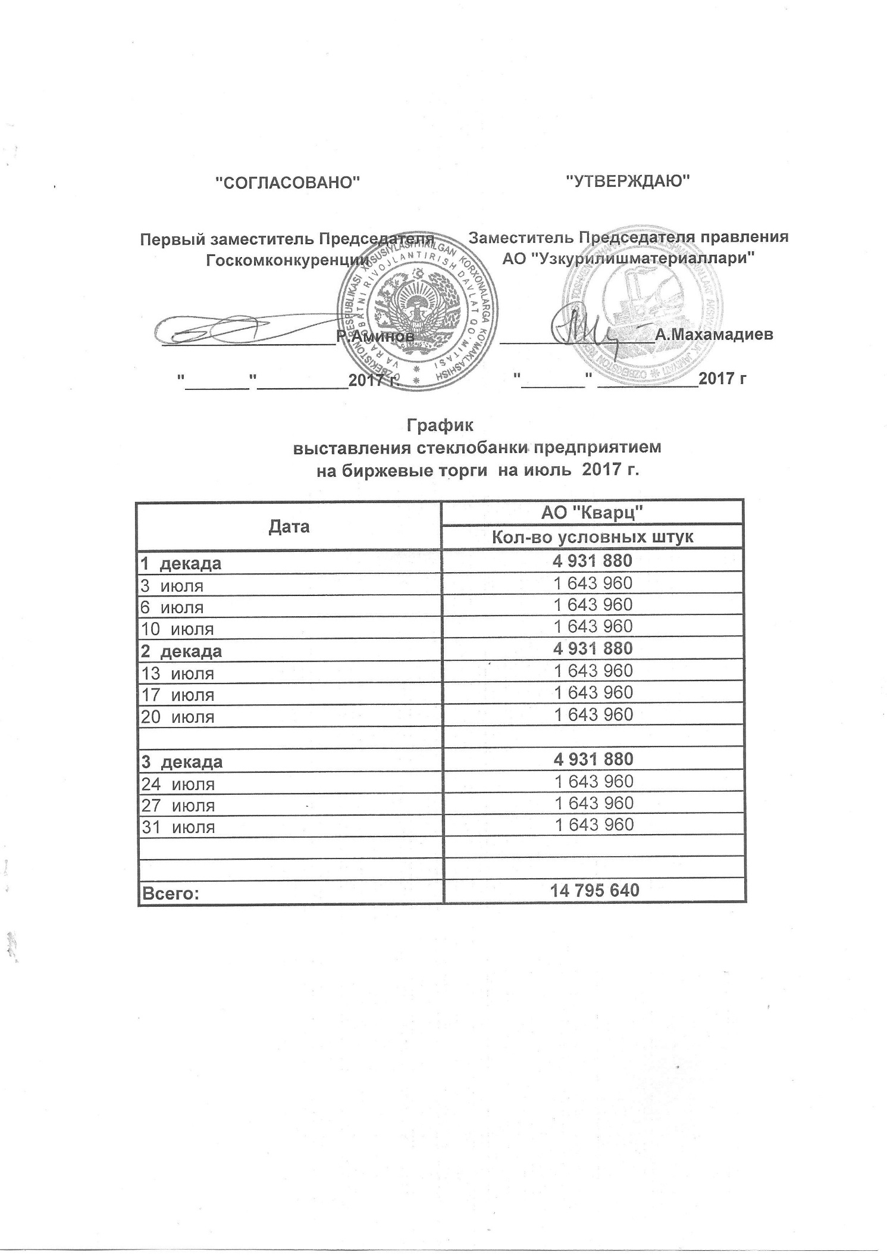
2017 йил июль ойида УзРТХБ орқали сотувга қўиладиган шиша банкалар миқдорлари ЖАДВАЛИ

Дата | "Кварц" АЖ
 | Хажим (дона)
1 декада | 4,931,880
2017-07-03 | 1,643,960
2017-07-06 | 1,643,960
2017-07-10 | 1,643,960
2 декада | 4,931,880
2017-07-13 | 1,643,960
2017-07-17 | 1,643,960
2017-07-20 | 1,643,960
3 декада | 4,931,880
2017-07-24 | 1,643,960
2017-07-27 | 1,643,960
2017-07-31 | 1,643,960

Всего: | 14,795,640

